상품제안서
수첩형 세로 캐릭터밴드 | 상품코드: S23389

 |  |  |  |  |  |  | 02-713-8555 | www.synergygift.co.kr
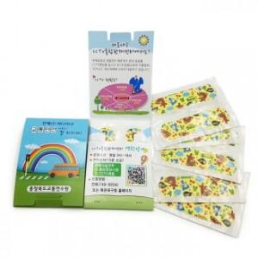

【상세/제작정보】

【인쇄/포장옵션】 | 풀칼라 / 포장불가능

【공급단가】 | 수량 | 1,000~ | 2,000~ | 3,000~ | 5,000~ | 10,000~
*VAT별도 | 4매 | 270원 | 260원 | 250원 | 240원 | 230원
 | 6매 | 330원 | 320원 | 310원 | 300원 | 290원
 | 8매 | 400원 | 390원 | 370원 | 360원 | 350원
 | 10매 | 450원 | 440원 | 420원 | 400원 | 390원

【상품 URL】 | https://www.synergygift.co.kr:443/src/goods_detail.php?gdno=23389

